Arkusz1
Wykorzystanie miejsc noclegowych w poszczególnych województwach w 2022 r.
województwo | wartość (%)
ZACHODNIOPOMORSKIE | 40.56% | 59.44%
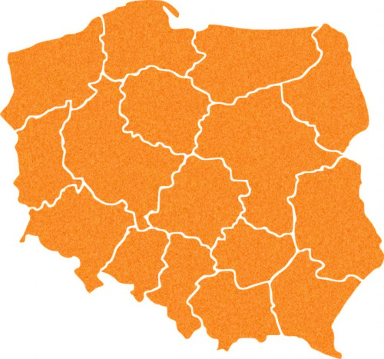
POMORSKIE | 39.43% | 60.57%
MAŁOPOLSKIE | 34.02% | 65.98%
ŁÓDZKIE | 33.08% | 66.92%
DOLNOŚLĄSKIE | 31.95% | 68.05%
KUJAWSKO-POMORSKIE | 31.08% | 68.92%
ŚLĄSKIE | 30.49% | 69.51%
MAZOWIECKIE | 30.01% | 69.99%
PODKARPACKIE | 28.69% | 71.31%
LUBUSKIE | 27.61% | 72.39%
WARMIŃSKO-MAZURSKIE | 27.31% | 72.69%
LUBELSKIE | 26.51% | 73.49%
WIELKOPOLSKIE | 26.43% | 73.57%
OPOLSKIE | 25.41% | 74.59%
ŚWIĘTOKRZYSKIE | 24.80% | 75.20%
PODLASKIE | 23.55% | 76.45%

